杜亚
备注： 1、电源地使用6个引脚 2、TXD/RXD用于串口调试 3、JTCK/JTMS/nRST用于SWD程序烧写 4、MISO/MOSI/CLK/PB4用于核心板SPI串口芯片使用，当使用该芯片时，这4个脚不可使用 5、其余13个引脚即可作为输入也可作为输出 6、该信号定义为核心板信号定义，做底板时要注意1脚的对应关系 |  | 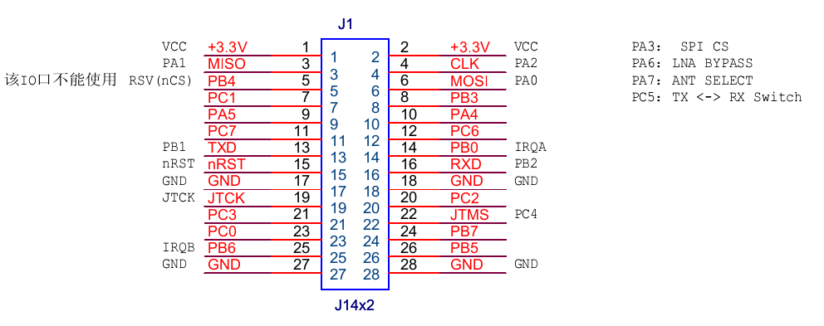

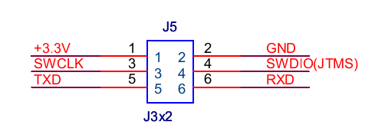

 |  | 底板烧写口统一接口

 | 引脚 编号 | 对应 QFN48 引脚 | 引脚 信号 | 方向 | 说明 | 备注 | 杜亚电机（4PIN SPI主控制器/1个按钮输入/2个LED输出/2个调试口/2个烧写口） | 欧瑞博插座（1个按钮输入/2个LED输出/1个继电器输出/2个调试口/2个烧写口） | 仿C4开关(2个按钮输入/2组共6个LED输出/1个继电器输出/2个调试口/2个烧写口） | 继电器板(1个按钮输入/2个LED输出/4个继电器输出/2个调试口/2个烧写口） | 采集板(1个按钮输入/2个LED输出/4个采集输入/2个调试口/2个烧写口） | 隐藏式开关(1个按钮输入/2个LED输出/2个采集输入/2个继电器输出/2个其他输出/2个调试口/2个烧写口） | 调光器(1个按钮输入/2个LED输出/3个PWM输出/2个调试口/2个烧写口） | 门磁(1个按钮输入/1个干簧管输入/一个AD输入/2个指示灯输出输出/2个调试口/2个烧写口） | 隐藏式开关(1个按钮输入/2个LED输出/3个采集输入/3个继电器输出/2个调试口/2个烧写口）
 | 1 | / | 3.3V | PWR | 电源输入正 | 电源输入电流不小于200mA | PWR | PWR | PWR | PWR | PWR | PWR | PWR | PWR | PWR
 | 2 | / | 3.3V | PWR | 电源输入正
 | 3 | 22 | PA1/SC2MISO | I/O | Digital I/O | 核心板SPI输入 | / | / | / | / | / | / | / | / | /
 | 4 | 24 | PA2/SC2SCLK | I/O | Digital I/O | 核心板SPI时钟 | / | / | / | / | / | / | / | /
 | 5 | 20 | PB4 | I/O | Digital I/O | SPI总线片选 |  | / | / | / | / |  | 输出1 | /
 | 6 | 21 | PA0/SC2MOSI | I/O | Digital I/O | 核心板SPI输出 | / | / | / | / | / | / | / | /
 | 7 | 38 | PC1/ADC3 | I/O | Digital I/O |  |  |  | LED6控制输出 |  | 采集输入4（AD） | 采集输入2 |  |  | 采集输入3
 | 8 | 19 | PB3/UART_CTS | I/O | Digital I/O |  |  |  | 按钮2输入 |  | 采集输入3 | 采集输入1 | 输出2 |  | 采集输入2
 | 9 | 27 | PA5/nBOOTMODE/PTI_DATA | I/O | Digital I/O | SPI FLASH片选输出
 | 10 | 26 | PA4/ADC4 | I/O | Digital I/O |  |  |  | LED5控制输出 | 输出4 | 采集输入1 | 输出4 |  | 干簧管输入 | 采集输入1
 | 11 | 14 | PC7/OSC32A/OSC32_EXT | I/O | Digital I/O
 | 12 | 13 | PC6/OSC32B/nTX_ACTIVE | I/O | Digital I/O |  |  |  | LED4控制输出 | 输出3 | 采集输入2 | 输出3 |  |  | 输出3
 | 13 | 38 | PB1/SC1TXD | I/O | Digital I/O | 串口调试口TXD | 串口调试口TXD | 串口调试口TXD | 串口调试口TXD | 串口调试口TXD | 串口调试口TXD | 串口调试口TXD | 串口调试口TXD | 串口调试口TXD
 | 14 | 36 | PB0/IRQA | I/O | Digital I/O |  | 按钮输入 | 按钮输入 | 按钮1输入 | 按钮1输入 | 按钮1输入 | 按钮输入 | 按钮输入 | 按钮1输入 | 按钮输入
 | 15 | 12 | NRESET | I | Active low chip reset (internal pull-up)
 | 16 | 31 | PB2/SC1RXD | I/O | Digital I/O | 串口调试口RXD | 串口调试口RXD | 串口调试口RXD | 串口调试口RXD | 串口调试口RXD | 串口调试口RXD | 串口调试口RXD | 串口调试口RXD | 串口调试口RXD
 | 17 | / | GND | / | GROUND |  | GND | GND | GND | GND | GND | GND | GND | GND | GND
 | 18 | / | GND | / | GROUND |  | GND | GND | GND | GND | GND | GND | GND | GND | GND
 | 19 | 32 | SWCLK/JTCK | I/O | Serial Wire clock input/output with debugger Selected when in Serial Wire mode | 烧写口SWCLK | 烧写口SWCLK | 烧写口SWCLK | 烧写口SWCLK | 烧写口SWCLK | 烧写口SWCLK | 烧写口SWCLK | 烧写口SWCLK | 烧写口SWCLK | 烧写口SWCLK
 | 20 | 33 | PC2/JTDO/SWO | I/O | Digital I/O Enable with GPIO_DBGCFG[5] |  |  | 输出1 | 输出1 | 输出1 |  | 输出1 |  |  | 输出1
 | 21 | 34 | PC3/JTDI | I/O | Digital I/O Either Enable with GPIO_DBGCFG[5], or enable Serial Wire mode (see JTMS description)
 | 22 | 35 | PC4/SWDIO | I/O | Digital I/O Enable with GPIO_DBGCFG[5] | 烧写口SWDIO | 烧写口SWDIO | 烧写口SWDIO | 烧写口SWDIO | 烧写口SWDIO | 烧写口SWDIO | 烧写口SWDIO | 烧写口SWDIO | 烧写口SWDIO
 | 23 | 40 | PC0/JRST/IRQD | I/O High current | Digital I/O Either enable with GPIO_DBGCFG[5], or enable Serial Wire mode (see JTMS description, Pin 35) and disable TRACEDATA1 |  |  |  | LED3控制输出
 | 24 | 41 | PB7/ADC2/IRQC | I/O High current | Digital I/O | 可用做PWM（保留） |  |  |  | 输出2 |  | 输出2 | 输出3 | AD输入 | 输出2
 | 25 | 42 | PB6/ADC1/IRQB | I/O High current | Digital I/O | 可用做PWM | LED2控制输出 | LED2控制输出 | LED2控制输出 | LED2控制输出 | LED2控制输出 | LED2控制输出 | LED2控制输出 | LED2控制输出 | LED2控制输出
 | 26 | 43 | PB5/ADC0 | I/O | Digital I/O |  | LED1控制输出 | LED1控制输出 | LED1控制输出 | LED1控制输出 | LED1控制输出 | LED1控制输出 | LED1控制输出 | LED1控制输出 | LED1控制输出
 | 27 | / | GND | / | GROUND |  | GND | GND | GND | GND | GND |  |  | GND
 | 28 | / | GND | / | GROUND |  | GND | GND | GND | GND | GND |  |  | GND

 |  |  |  |  | 1、所有产品LED上拉，低电平点亮 2、所有产品按钮上拉，按下为低电平 3、输出根据情况而定，对于驱动继电器为高电平驱动；对于驱动光耦为低电平；如有特殊见具体产品定义。调光器PWM输出,当输出恒定高电平时对应0V,输出恒定低电平时对应10V

 |  |  |  |  |  |  |  |  |  |  |  |  |  |  |  | 引脚 编号 | 引脚 信号 | 说明 | 备注
 |  |  |  |  |  |  |  |  |  |  |  |  |  |  |  | 1 | 3.3V | 电源输入正 | 电源输入电流不小于1500mA
 |  |  |  |  |  |  |  |  |  |  |  |  |  |  |  | 2 | 3.3V | 电源输入正
 |  |  |  |  |  |  |  |  |  |  |  |  |  |  |  | 3 | PA1/SC2MISO | Digital I/O | 核心板SPI输入
 |  |  |  |  |  |  |  |  |  |  |  |  |  |  |  | 4 | PA2/SC2SCLK | Digital I/O | 核心板SPI时钟
 |  |  |  |  |  |  |  |  |  |  |  |  |  |  |  | 5 | PB4 | Digital I/O
 |  |  |  |  |  |  |  |  |  |  |  |  |  |  |  | 6 | PA0/SC2MOSI | Digital I/O | 核心板SPI输出
 |  |  |  |  |  |  |  |  |  |  |  |  |  |  |  | 7 | PC1/ADC3 | Digital I/O
 |  |  |  |  |  |  |  |  |  |  |  |  |  |  |  | 8 | PB3/UART_CTS | Digital I/O
 |  |  |  |  |  |  |  |  |  |  |  |  |  |  |  | 9 | PA5/nBOOTMODE/PTI_DATA | Digital I/O | SPI FLASH片选输出
 |  |  |  |  |  |  |  |  |  |  |  |  |  |  |  | 10 | PA4/ADC4 | Digital I/O
 |  |  |  |  |  |  |  |  |  |  |  |  |  |  |  | 11 | PC7/OSC32A/OSC32_EXT | Digital I/O
 |  |  |  |  |  |  |  |  |  |  |  |  |  |  |  | 12 | PC6/OSC32B/nTX_ACTIVE | Digital I/O
 |  |  |  |  |  |  |  |  |  |  |  |  |  |  |  | 13 | PB1/SC1TXD | Digital I/O | 串口调试口TXD
 |  |  |  |  |  |  |  |  |  |  |  |  |  |  |  | 14 | PB0/IRQA | Digital I/O
 |  |  |  |  |  |  |  |  |  |  |  |  |  |  |  | 15 | NRESET | Digital I/O
 |  |  |  |  |  |  |  |  |  |  |  |  |  |  |  | 16 | PB2/SC1RXD | Digital I/O | 串口调试口RXD
 |  |  |  |  |  |  |  |  |  |  |  |  |  |  |  | 17 | GND | GROUND
 |  |  |  |  |  |  |  |  |  |  |  |  |  |  |  | 18 | GND | GROUND
 |  |  |  |  |  |  |  |  |  |  |  |  |  |  |  | 19 | SWCLK/JTCK | 调试口 | 烧写口SWCLK
 |  |  |  |  |  |  |  |  |  |  |  |  |  |  |  | 20 | PC2/JTDO/SWO | Digital I/O
 |  |  |  |  |  |  |  |  |  |  |  |  |  |  |  | 21 | PC3/JTDI | Digital I/O
 |  |  |  |  |  |  |  |  |  |  |  |  |  |  |  | 22 | PC4/SWDIO | 调试口 | 烧写口SWDIO
 |  |  |  |  |  |  |  |  |  |  |  |  |  |  |  | 23 | PC0/JRST/IRQD | Digital I/O
 |  |  |  |  |  |  |  |  |  |  |  |  |  |  |  | 24 | PB7/ADC2/IRQC | Digital I/O
 |  |  |  |  |  |  |  |  |  |  |  |  |  |  |  | 25 | PB6/ADC1/IRQB | Digital I/O | LED2输出，绿色LED控制
 |  |  |  |  |  |  |  |  |  |  |  |  |  |  |  | 26 | PB5/ADC0 | Digital I/O | LED1输出，红色LED控制
 |  |  |  |  |  |  |  |  |  |  |  |  |  |  |  | 27 | GND | GROUND
 |  |  |  |  |  |  |  |  |  |  |  |  |  |  |  | 28 | GND | GROUND

